证据底稿
内容 | 来源/备注
Anthropic ：>$30B；口径为 run-rate revenue；时间点 2026-04；置信度 high。公司披露 run-rate revenue 已超过 $30B，且 2025 年底约 $9B。 | 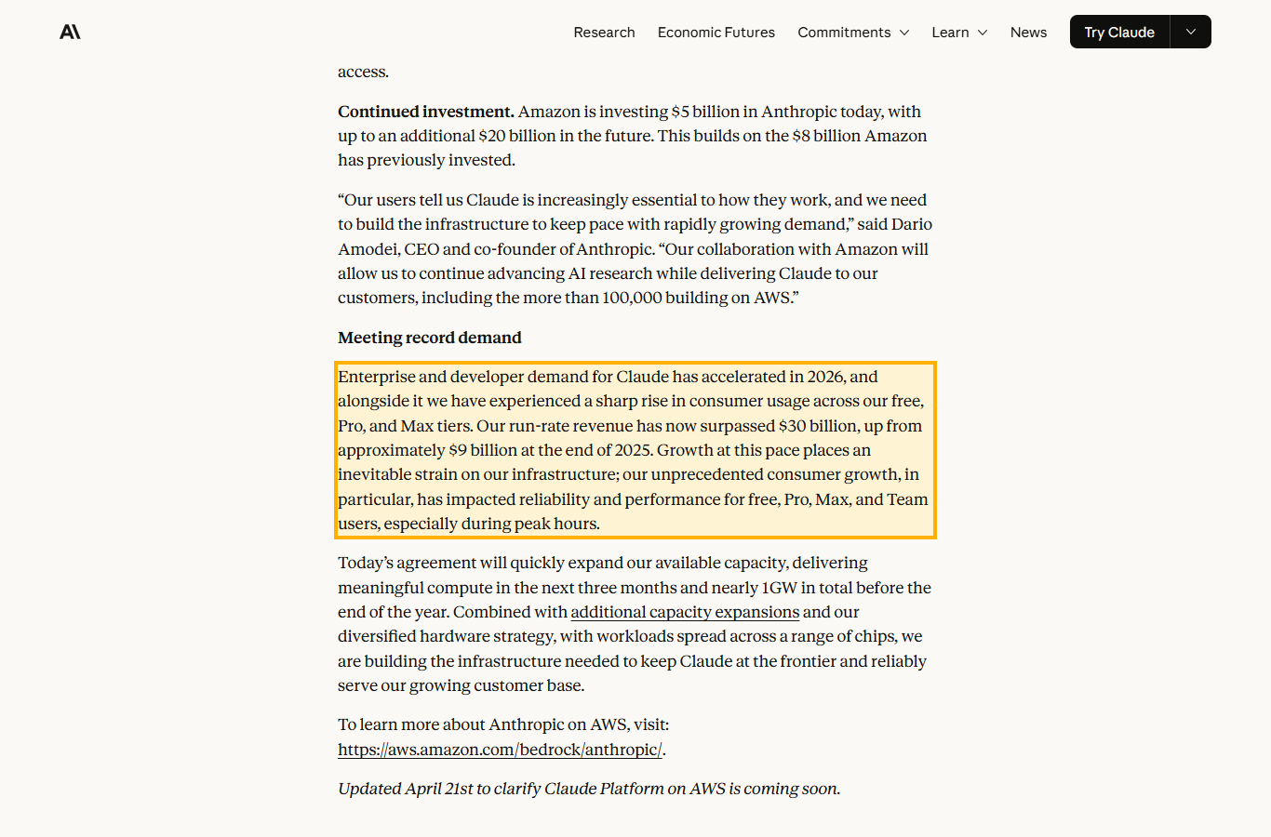
OpenAI ：>$20B；口径为 ARR；时间点 2025 year-end；置信度 high。OpenAI CFO Sarah Friar 披露 2025 年底 ARR 超过 $20B。 | 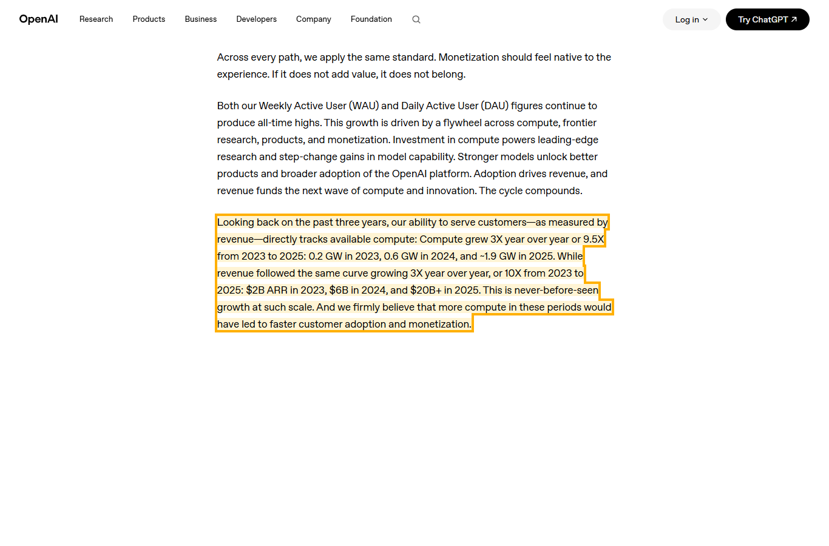
OpenAI ：~$25B；口径为 annualized revenue estimate；时间点 2026-02；置信度 medium。Sacra 估算 OpenAI 年化收入约 $25B，需与官方 ARR 区分。 | 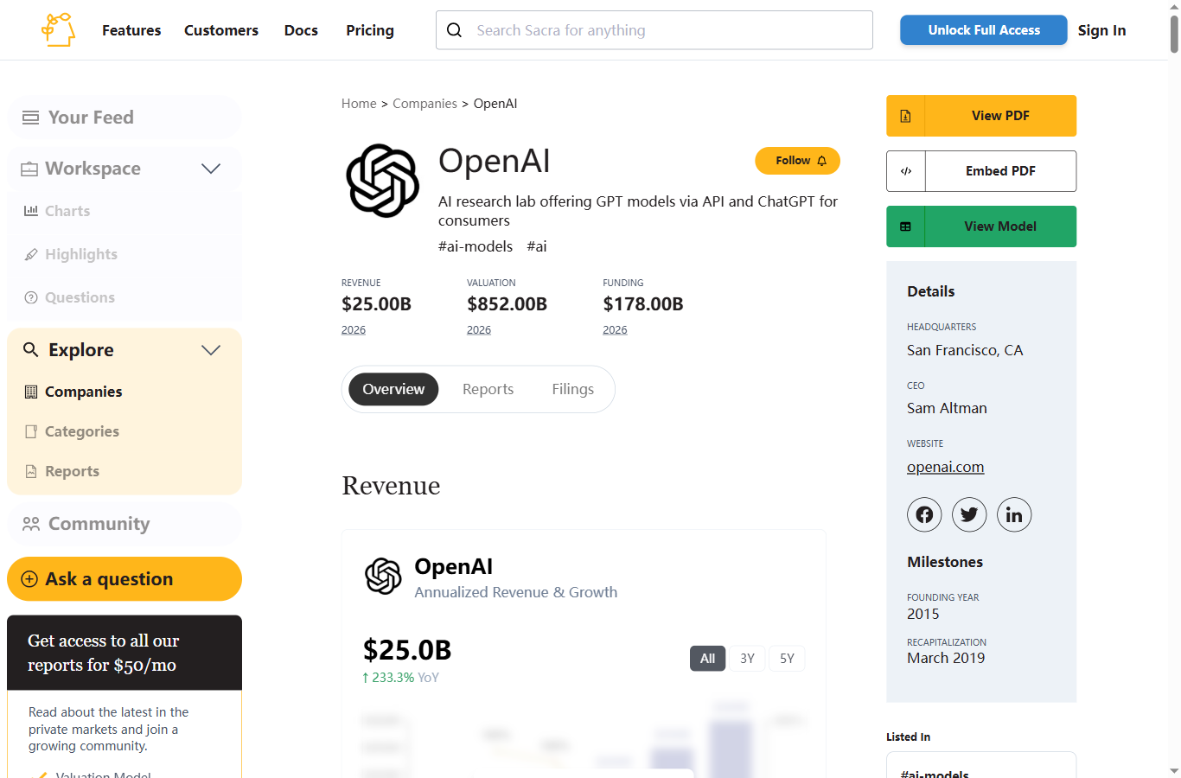
Mistral AI ：~$400M+；口径为 annualized revenue / ARR estimate；时间点 2026-01/02；置信度 medium。FT 相关报道与 Sacra 估算均指向 $400M+ 年化收入区间。 | 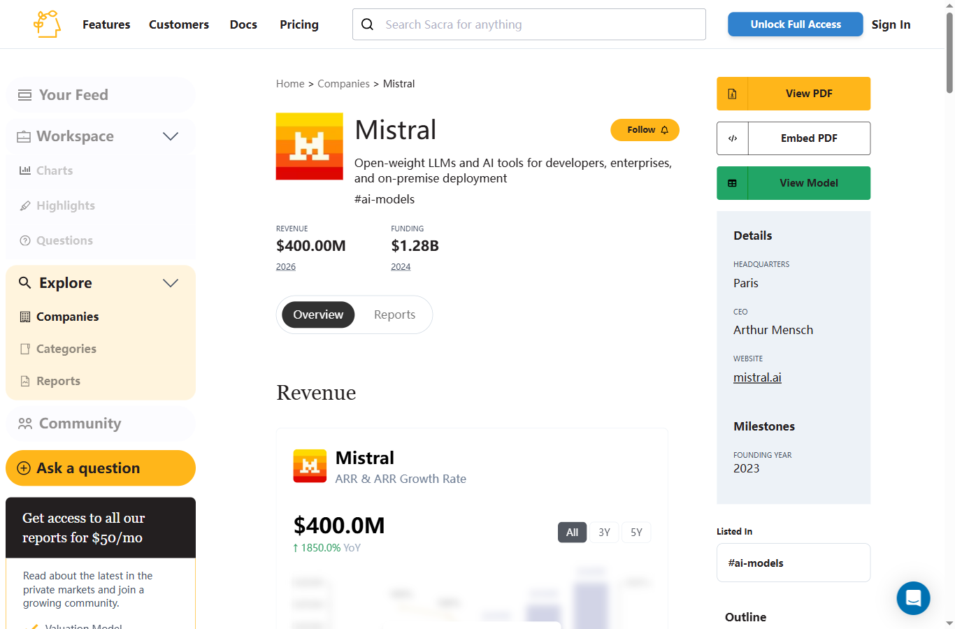
Cohere ：~$240M；口径为 ARR / annualized revenue；时间点 2025 year-end；置信度 medium。TechCrunch 报道投资者备忘录显示 Cohere 2025 年 ARR 达 $240M。 | 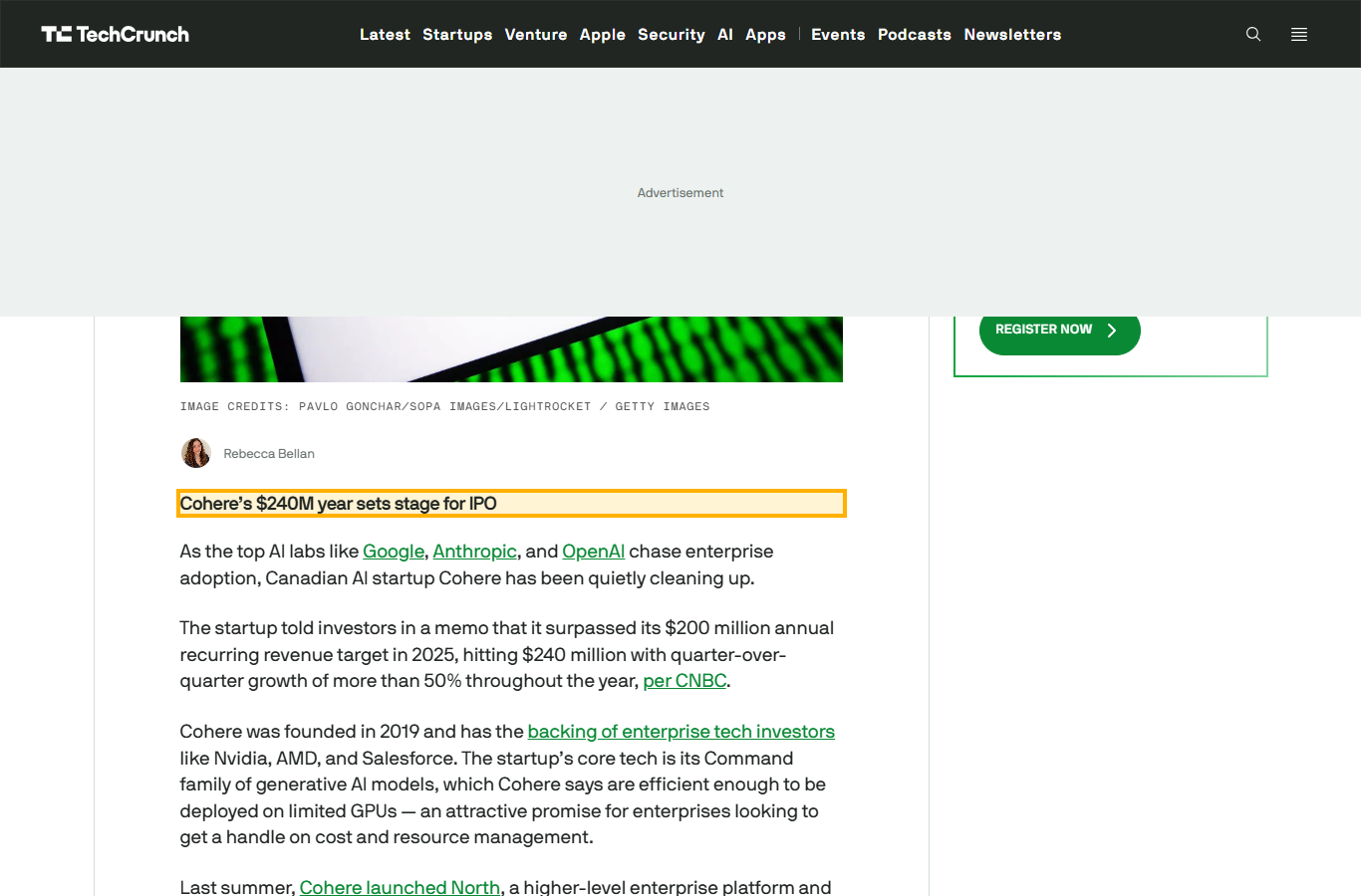
Anthropic Claude Code：>$2.5B；口径为 run-rate revenue；时间点 2026-02；置信度 medium-high。媒体报道 Claude Code run-rate revenue 已超过 $2.5B。 | 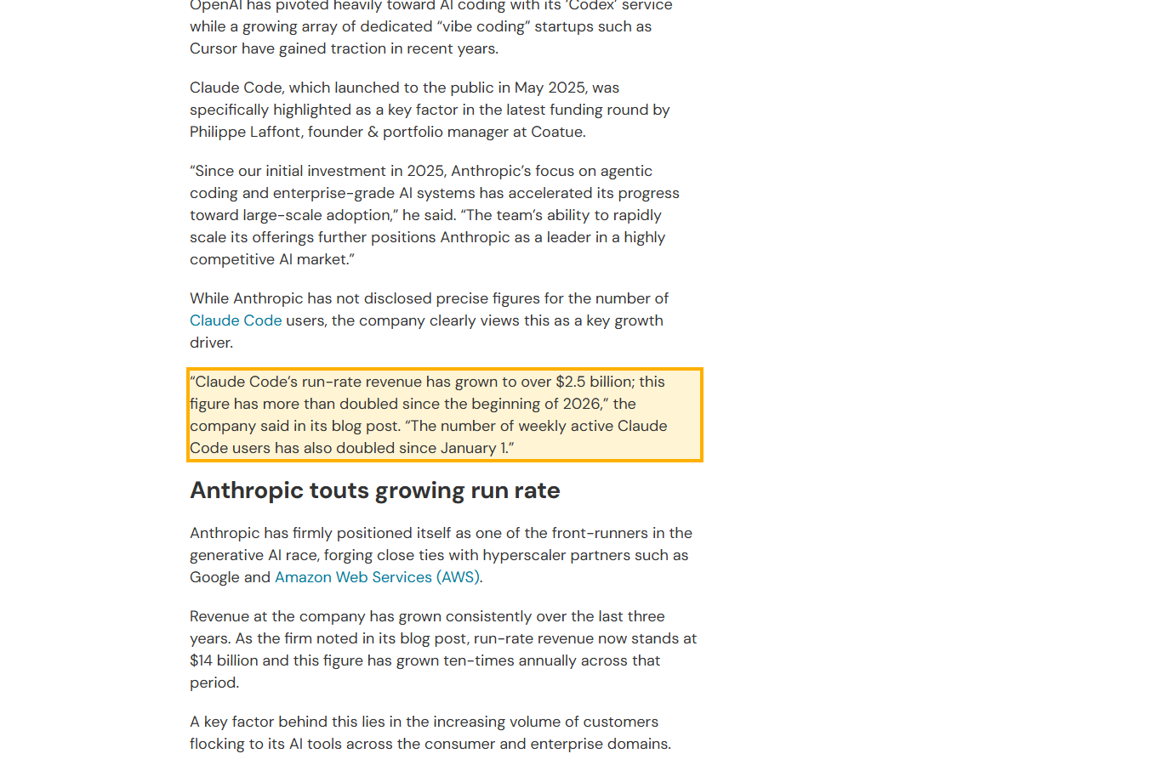
Anthropic Claude Code：$1B；口径为 run-rate revenue；时间点 2025-11；置信度 high。Anthropic 官方披露 Claude Code reaches $1B milestone。 | 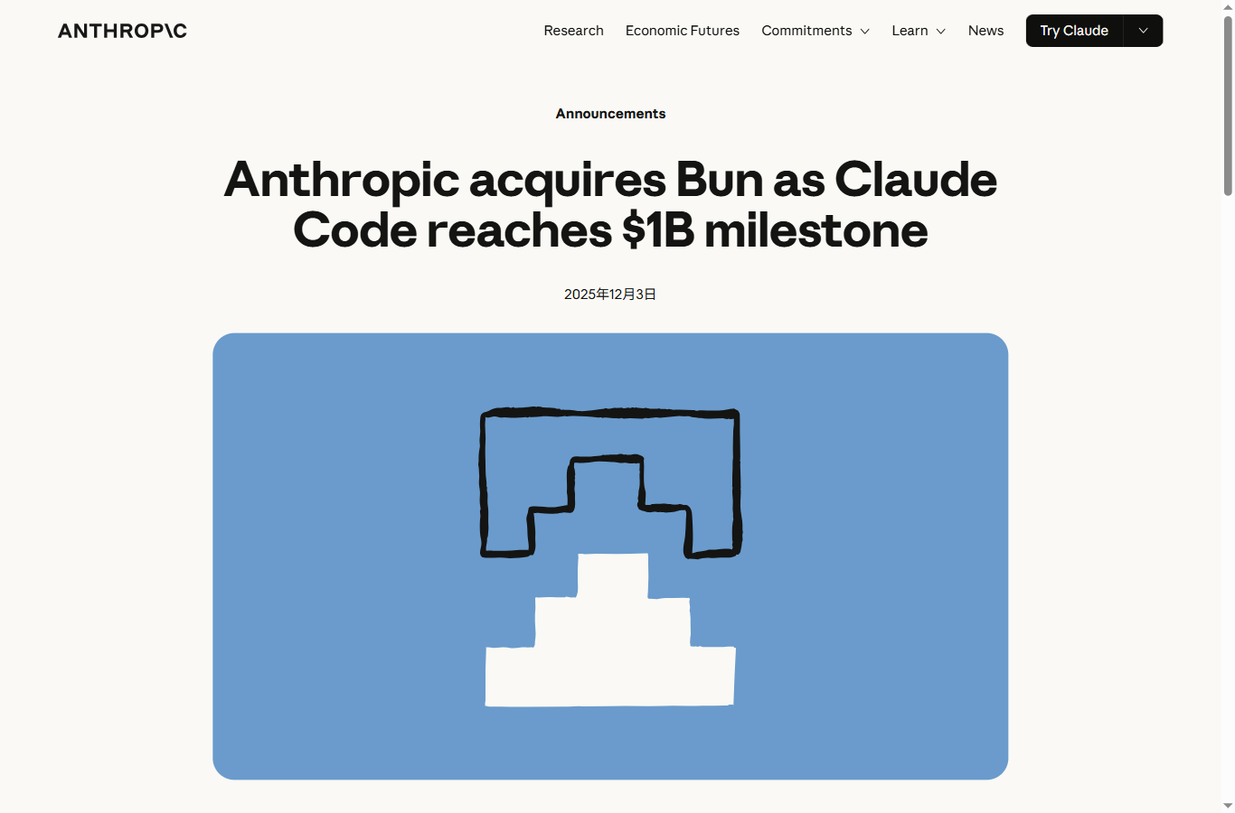
OpenAI Codex：未披露单独 ARR；口径为 N/A；时间点 2026-04/05；置信度 high。官方披露 Codex 周活从 3M 增至 4M+，但未披露单品 ARR。 | 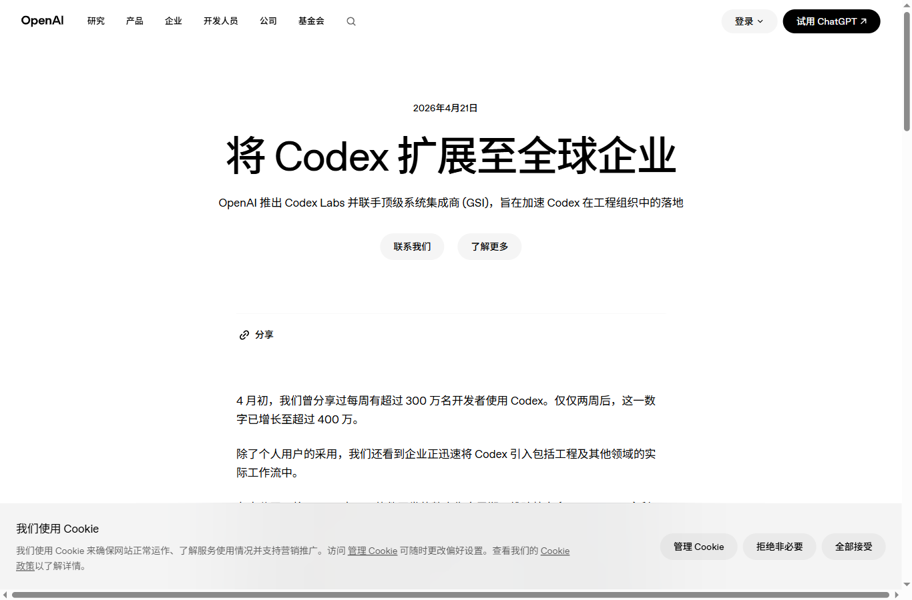
Anysphere Cursor：~$2B；口径为 annualized revenue；时间点 2026-02；置信度 medium-high。Bloomberg 报道 Cursor annualized revenue 达约 $2B。 | 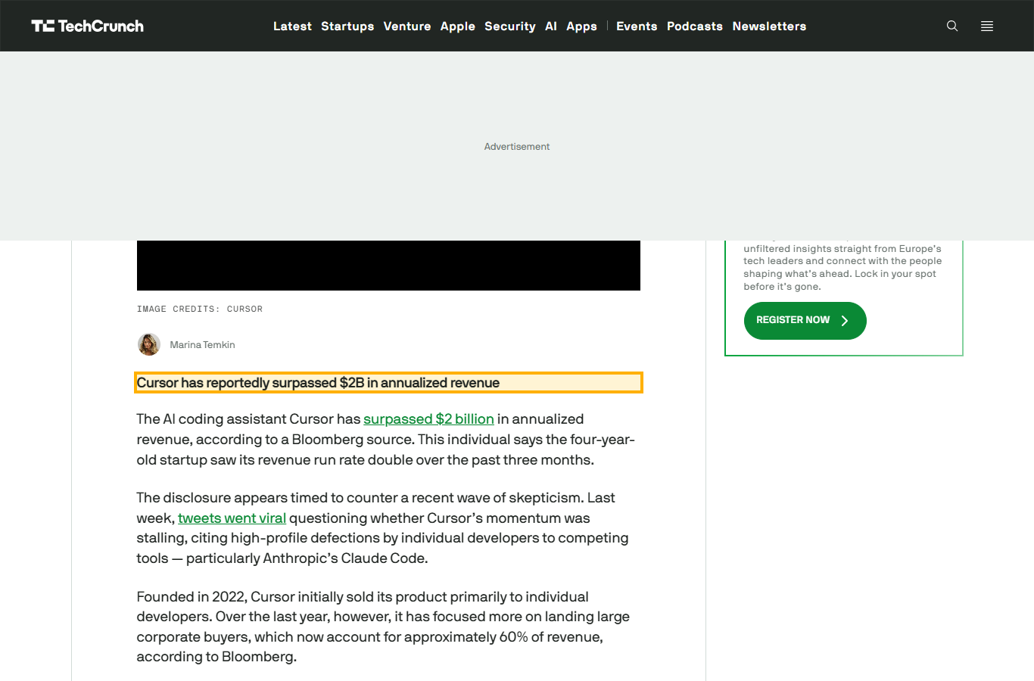
Anysphere Cursor：2026 年底目标 >$6B；口径为 projected run-rate；时间点 2026-04；置信度 medium。TechCrunch 报道 Cursor 预计 2026 年底 run-rate 超过 $6B；该项是预测。 | 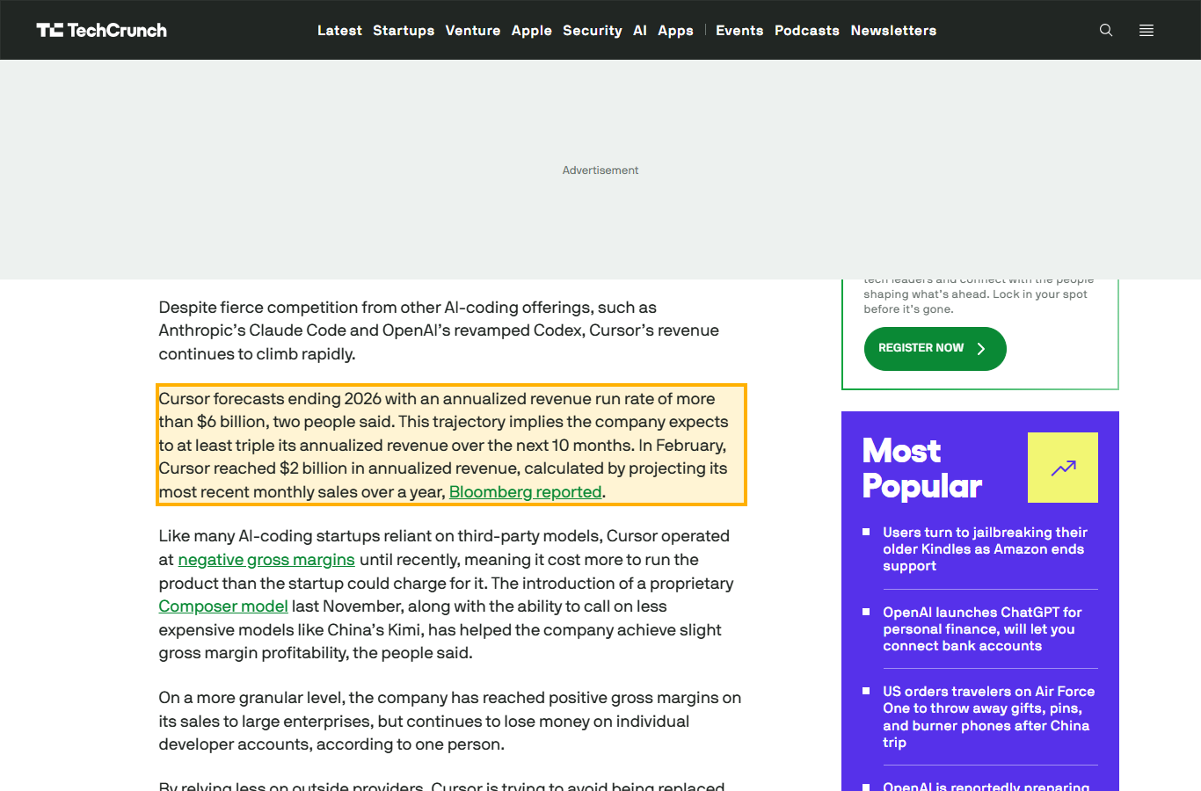
Lovable Lovable：~$300M-$400M；口径为 ARR / annualized revenue estimate；时间点 2026-01/02；置信度 medium。Sacra 估算 2026-01 ARR 约 $300M；媒体报道其快速越过 $100M、$200M、$300M 节点。 | 
Replit Replit Agent / Replit：未披露最新 ARR；目标 $1B；口径为 N/A / target ARR；时间点 2026；置信度 low-medium。TechCrunch 报道 Replit 希望年底达 $1B ARR，但未披露最新实际 ARR。 | 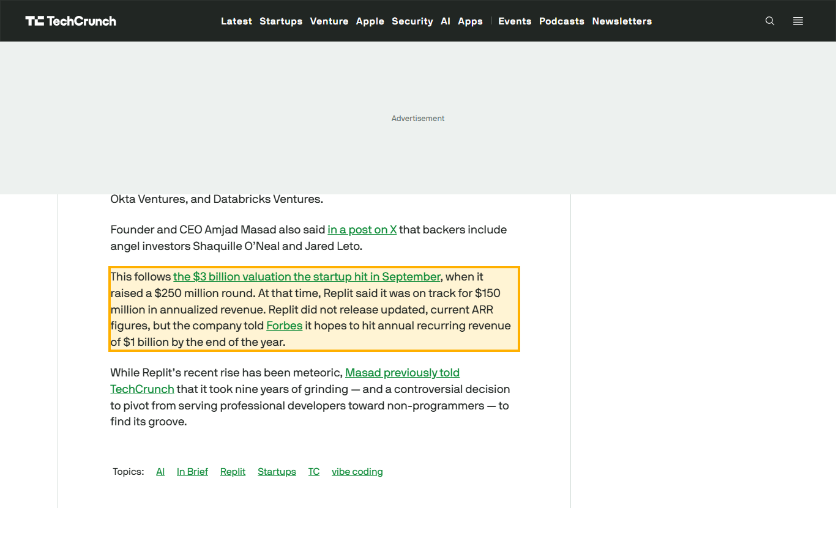
Perplexity AI Perplexity：>$450M；口径为 ARR；时间点 2026-03；置信度 medium。Yahoo Finance / FT 报道 Perplexity 调价后 ARR 超 $450M。 | 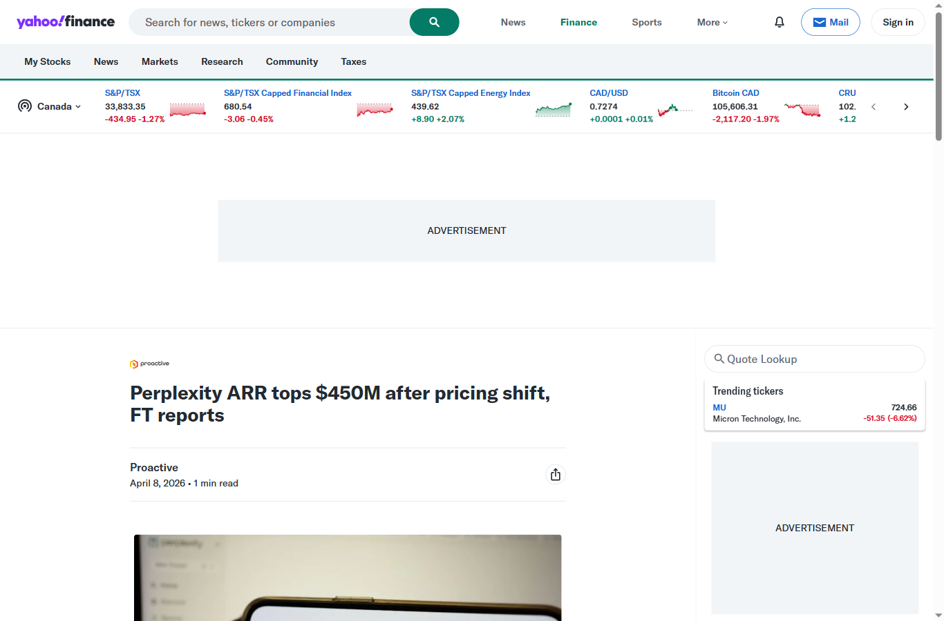
Midjourney Midjourney：$300M-$500M；口径为 annual revenue estimate；时间点 2024-2026；置信度 low-medium。Forbes/PitchBook 报 2024 年收入约 $300M；2026 常见估算约 $500M，但不是官方 ARR。 | 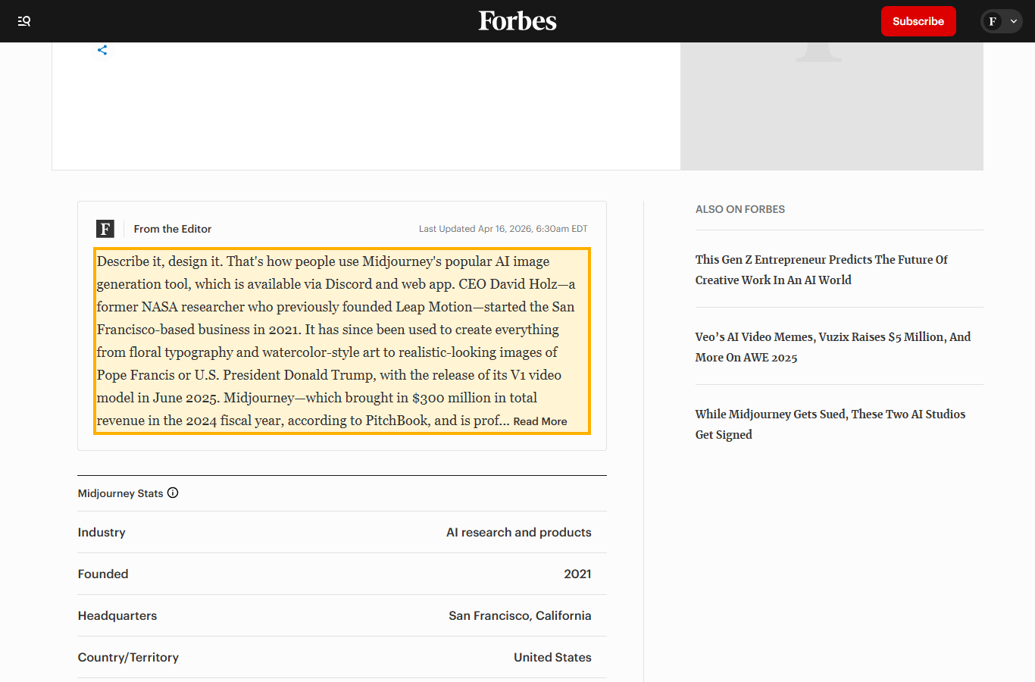
Runway Runway：未可靠披露 ARR；估算约 $90M；口径为 estimate；时间点 2026；置信度 low。公开高质量来源主要披露融资与估值，ARR 多来自第三方估算。 | 

